商标吊牌订购
JUST JEANS辅料订购单

公司 | 南京裕成贸易有限公司 |  |  |  |  | 地址 | 地址 | 地址
JUST JEANS -TOP/DRESS/BOTTOM
图片描述 |  |  | 挂牌 | 吊牌 | 吊牌 | 特殊挂牌 | 特殊挂牌 | 特殊挂牌
 |  |  |  |  |  | 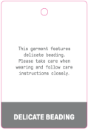 |  | 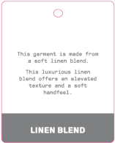
编号 |  |  | JJW-GE-UV-001 50MM X 60MM | AMAZE SWING TICKET JJW-AM-IT-001 | AMAZE PRODUCT TICKET JJW-AM-ST | JJW-GE-CO-007 50MM X 73MM | 100% LINEN (PREMIUM LINEN) JJW-GE-CO-001 50MM X 73MM * requires chain of custody documents | LINEN BLEND JJW-GE-CO-005 50MM X 73MM LINEN AS PRIMARY FIBRE * requires fabric testing to proof fabric content
款号 | 颜色 | 订单数
171067 |  |  |  | 36998 | 36998 |  |  |  | 腰卡订单详情
140839 |  |  |  | 428 | 428

 |  |  |  |  |  |  |  |  | 6# | 8# | 10# | 12# | 14# | 16# | 18# | 20# | 22# | 24#
 |  |  |  |  |  |  |  |  | 2480 | 6303 | 8962 | 9953 | 6584 | 2716
 |  |  |  |  |  |  |  |  |  |  |  |  |  |  | 210 | 128 | 54 | 36

